Mapa geral do Processo
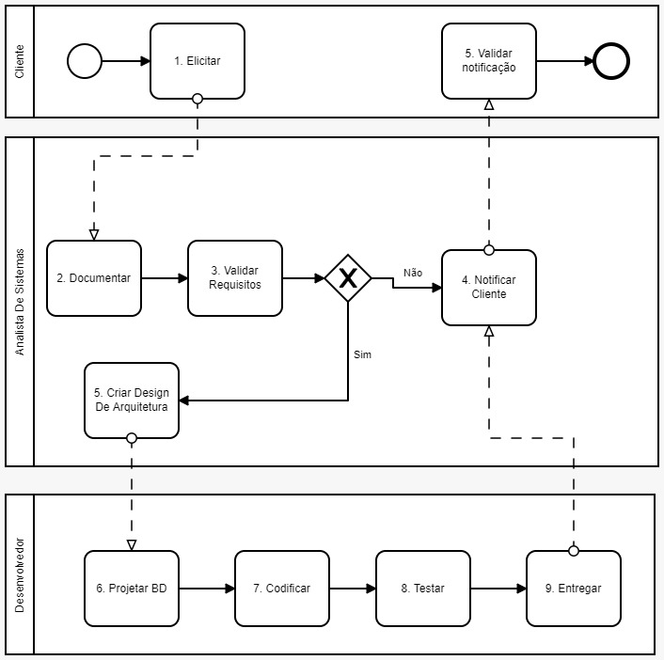
Fase | Atividade | Atividade inicial | Antecessores | Papel | Entrada | Saída
1. Requerimento | 1.1 Elicitar | SIM |  | Cliente | nenhuma | Ordem de serviço
1. Requerimento | 1.2 Documentar |  | 1.1 | Analista de sistemas | Documento Informal | Especificação de requisitos
1. Requerimento | 1.3 Validar Requisito |  | 1.2 | Analista de sistemas | Especificação de requisitos | Aceite do cliente
2. Projeto | 2.1 Criar Design De Arquitetura |  | 1.3 | Analista de sistemas | Especificação de requisitos | Baseline do Software, Documento de Classes
2. Projeto | 2.2 Projetar BD |  | 2.1 | Desenvolvedor | Baseline do Software, Documento de Classes | Scripts SQL - DDL
3. Desenvolvimento | 3.1 Codificar |  | 2.2 | Desenvolvedor | Baseline do Software, Documento de Classes | Código fonte
3. Desenvolvimento | 3.2 Testar |  | 3.1 | Desenvolvedor | Código fonte | Casos de teste
3. Desenvolvimento | 3.3 Entregar |  | 3.1 e 3.2 | Desenvolvedor | Scripts SQL-DDL e Código fonte testado | Ambiente de produção atualizado
4. Notificação do cliente | 4.1 Notificar cliente |  | 1.3 ou 3.3 | Analista de sistemas | Ambiente de produção atualizado | Ordem de serviço
4. Notificação do cliente | 4.2 Validar notificação |  | 4.1 | Cliente | Ordem de serviço | Ordem de serviço

